200
 |  |  | BRM920四国1000km 7：00スタート

NO. | 区間 距離 | 積算距離 | 通過点 S=信号 | 進路 | 表示 | ルート | 情報、その他 | クローズ | PC間距離
1 | 0.0 | 0.0 | スタート 西条駅前 |  |  |  |  | 20）8：00 | 0.00
2 | 0.1 | 0.1 | ┳字路(西条駅前)S | 左 |  |  |  |  | 0.10
3 | 0.5 | 0.6 | ╋字路 Ｓ | 左 |  | K141 |  |  | 0.60
4 | 0.9 | 1.5 | ┳字路(常心)S | 右 | 高知、松山 | R11 |  |  | 1.50
5 | 0.5 | 2.0 | ╋字路（加茂川橋） Ｓ | 左 | 高知、いの | R194 |  |  | 2.00
6 | 21.1 | 23.1 | ┫字路 | 左 | 寒風山、瓶ケ森 |  | この先、狭い道を上ります |  | 23.10
7 | 7.1 | 30.2 | ┫字路 | 左 |  | UFOライン | 右手にトイレ。路面に落石が多いです、パンクに注意。 |  | 30.20
8 | 26.1 | 56.3 | 通過チェック１ 写真（右側） | 直進 |  | 石槌 スカイライン | 石槌神社の鳥居又は、ロータリーにある標高の石碑の写真 | 参考 20）10：48 | 56.30
9 | 27.6 | 83.9 | ┣字路 | 直進 | 高知、松山 | R494 |  |  | 27.60
10 | 8.5 | 92.4 | ┫字路（仕七川） | 直進 | 高知、松山、久万 | K12、212 |  |  | 36.10
11 | 5.0 | 97.4 | ┳字路（御三戸）S | 左 | 高知、佐川 | R33 |  |  | 41.10
12 | 8.3 | 105.7 | ┫字路（柳谷大橋）S | 左 | 梼原、地芳峠 | R440 | 四国カルスト方面へ |  | 49.40
13 | 14.3 | 120.0 | ┣字路 | 右 | 四国カルスト | K36 |  |  | 63.70
14 | 11.0 | 131.0 | 通過チェック２ 写真（左側） | 直進 |  |  | 姫鶴平の看板の写真 | 参考 20)15：44 | 74.70
15 | 4.5 | 135.5 | ┳字路 | 右 |  | K48 | 右方面へ、下っていきます。スピードに注意！ |  | 4.50
16 | 2.6 | 138.1 | ┫字路 | 左 | 高知、須崎 大洲、梼原 | 林道 | 国道439、国道197方面へ、下っているのでミスコースに注意！ |  | 7.10
17 | 18.0 | 156.1 | ┳字路 | 右 |  | R197 |  |  | 25.10
18 | 21.0 | 177.1 | ┣字路 | 右 | 大洲、野村 | R197 | 必ず、2段階右折してください。 |  | 46.10
19 | 42.4 | 219.5 | ╋字路（肱川橋北） Ｓ | 左 | 宇和島、八幡浜 | R56 |  |  | 88.50
20 | 0.4 | 219.9 | ╋字路 | 左 |  |  | 大洲本町のバス停があります、狭い道へ入ります。 |  | 88.90
21 | 0.2 | 220.1 | ┳字路 | 左 |  |  |  |  | 89.10
22 | 0.1 | 220.2 | 通過チェック３ 写真（左側） | 直進 |  |  | 【おはなはん】ロケ地の標識 | 参考 20)21:40 | 89.15
23 | 0.0 | 220.2 | ┳字路 | 右 |  |  |  |  | 0.00
24 | 0.1 | 220.3 | ┳字路 | 左 |  | R441 |  |  | 0.10
25 | 0.7 | 221.0 | ╋字路 Ｓ | 右 | 宇和島 | R441 |  |  | 0.80
26 | 0.7 | 221.7 | ╋字路 | 右 |  |  | 高速をくぐってすぐを右へ。狭い道へ入ります。 道路横断に注意！ |  | 1.50
27 | 0.2 | 221.9 | ┳字路 | 左 |  |  |  |  | 1.70
28 | 0.4 | 222.3 | ╋字路（青少年交流の家入口） Ｓ | 左 |  |  | 左折後、すぐ先を左側側道へ |  | 2.10
29 | 0.1 | 222.4 | Y字路 | 左 |  | R56 | 左側道へ。しばらく道なりにR56を進む |  | 2.20
30 | 36.9 | 259.3 | ╋字路（栄町港） Ｓ | 右 | 新内港、市役所 | R320 | 市街地なので通行に注意！ |  | 39.10
31 | 0.4 | 259.7 | ╋字路 Ｓ | 左 |  |  | 狭い道へ入っていきます。 |  | 39.50
32 | 0.4 | 260.1 | ┳字路 | 右 |  |  |  |  | 39.90
33 | 0.1 | 260.2 | ╋字路（鶴島小学校前） Ｓ | 左 |  |  | この先R56へ。しばらく道なりにR56を進む |  | 40.00
34 | 42.6 | 302.8 | ┣字路 | 右 | 深浦港、垣内 | K7 | 信号がないので、道路横断に注意！ |  | 82.60
35 | 18.9 | 321.7 | 通過チェック４ レシート（右側） | 直進 |  |  | ファミリーマート 宿毛小深浦店 | 参考 21)04:12 | 101.50
36 | 1.7 | 323.4 | ┣字路 | 右 |  |  | 右折時、注意！ |  | 5.80
37 | 0.6 | 324.0 | ╋字路 Ｓ | 直進 |  | R321 | この先、道の駅すくも |  | 6.40
38 | 48.6 | 372.6 | ┫字路 S | 直進 | 足摺岬 | K27 |  |  | 55.00
39 | 12.9 | 385.5 | 通過チェック５ 写真（右側） | 直進 |  |  | 足摺岬四国最南端のモニュメント | 参考 21)08:44 | 67.90
40 | 10.6 | 396.1 | ┣字路 | 右 | 以布利 | K27 | めっちゃ、細いお遍路道なので走行に注意！ |  | 10.60
41 | 4.5 | 400.6 | ┳字路 | 右 | 高知、四万十市 | R321 | 道路横断に注意！ |  | 15.10
42 | 27.2 | 427.8 | ┣字路 S | 右 | 四万十市街 |  | 直進後に横断歩道で道路横断してください。 |  | 42.30
43 | 1.2 | 429.0 | ╋字路 Ｓ | 右 |  | K346 | 右折後、赤い橋（四万十川橋）を渡ります。 車道は狭いので歩道を走行してください。 |  | 43.50
44 | 0.5 | 429.5 | ╋字路 | 左 |  | K340 |  |  | 44.00
45 | 0.5 | 430.0 | ╋字路 | 左 |  | K340 |  |  | 44.50
46 | 5.1 | 435.1 | ┫字路 | 左 |  |  | 左折後、沈下橋を渡ります。 ただし、増水などで通行できな状態でしたらそのまま直進。 |  | 49.60
47 | 0.3 | 435.4 | ┳字路 | 右折 |  |  |  |  | 49.90
48 | 3.1 | 438.5 | ┳字路 | 左 |  | K340 |  |  | 53.00
49 | 3.3 | 441.8 | ┳字路 | 右 |  | K340 |  |  | 56.30
50 | 0.5 | 442.3 | ┳字路 | 左 | 宇和島 | R441 |  |  | 56.80
51 | 24.6 | 466.9 | ╋字路 Ｓ | 右 | 高知、四万十町 | R381 |  |  | 81.40
52 | 10.2 | 477.1 | 通過チェック６ 写真（右側） | 直進 |  | R381 | 道の駅 四万十とおわの看板 | 参考 21)14:48 | 91.60
53 | 16.6 | 493.7 | ┳字路 | 右 | 須崎 | R381 |  |  | 16.60
54 | 23.7 | 517.4 | ┣字路 S | 直進 | 高知、須崎 |  |  |  | 40.30
55 | 1.6 | 519.0 | ┳字路（四万十町根元原） S | 左 |  | R56 | この先、路肩が狭い個所があるので走行に注意！ |  | 41.90
56 | 31.5 | 550.5 | ╋字路 Ｓ | 右 | 野見港 | K284 |  |  | 73.40
57 | 0.4 | 550.9 | ┫字路 | 左 |  |  | 橋を渡って左折 |  | 73.80
58 | 0.7 | 551.6 | ┳字路 | 右 |  | K23 |  |  | 74.50
59 | 5.0 | 556.6 | ┣字路 | 右 | 青龍寺、池ノ浦 | K47 | 横浪黒潮ラインへ、アップダウンがあります。 |  | 79.50
60 | 10.9 | 567.5 | 通過チェック７ 写真（右側） | 直進 |  | K47 | 帷子崎展望台駐車場の片隅にある標識 | 参考 21)20:52 | 90.40
61 | 7.9 | 575.4 | ┳字路 S | 右 | 高知、桂浜 | K23 |  |  | 7.90
62 | 12.6 | 588.0 | ┫字路 S | 直進 | 桂浜 | K14 |  |  | 20.50
63 | 15.9 | 603.9 | ┣字路 S | 右 | 室戸、赤岡 | K14 |  |  | 36.40
64 | 3.7 | 607.6 | ╋字路（赤岡町横町） Ｓ | 右 | 室戸、安芸 | R55 |  |  | 40.10
65 | 3.3 | 610.9 | ╋字路 Ｓ | 右 | 夜須駅 |  |  |  | 43.40
66 | 0.1 | 611.0 | ┳字路 | 左 |  |  | 正面が道の駅やす |  | 43.50
67 | 0.8 | 611.8 | 通過チェック８ 写真（可動橋通行可能時間制限標識） ┫字路 | 左 |  |  | 通行可能時間外の場合は左折して橋を迂回してください。 通行可能でしたらそのまま直進してください。 |  | 44.30
68 | 0.5 | 612.3 | ┳字路 | 左 |  |  | 橋の南側に出ます。 |  | 3.80
69 | 1.8 | 614.1 | ┳字路 | 右 |  | R55 | 道路横断に注意！ |  | 5.60
70 | 53.3 | 667.4 | ┣字路（室戸市浮津） S | 右 | 徳島、室戸岬 | R55 |  |  | 58.90
71 | 0.3 | 667.7 | ┫字路（室戸市室津） S | 左 | 室戸スカイライン | K203 | 室戸スカイラインへ |  | 59.20
72 | 5.4 | 673.1 | 通過チェック９ 写真（トイレ脇） |  |  |  | トイレ横の観光マップ看板 ここで朝日を迎えたいですね。 | 参考 22)05:23 | 64.60
73 | 3.8 | 676.9 | ┳字路 | 左 | 徳島、室戸岬 | R55 |  |  | 3.80
74 | 49.0 | 725.9 | ╋字路 Ｓ | 左 | 那賀 | R193 | ここから山間部へ入っていきますので左手ローソン（24H営業）で補給を！ 一気に寂しくなります、、、そして正念場となります、、 |  | 52.80
75 | 48.4 | 774.3 | ┣字路 S | 右 | 徳島、木沢 | R195,193 | 更に自販機もなくなります、、、、、、 |  | 101.20
76 | 4.2 | 778.5 | ┳字路 | 左 | 土須峠 | R193 |  |  | 105.40
77 | 10.1 | 788.6 | ┳字路 | 右 | 土須峠 | R193 | 国道とはいえ、、、 |  | 115.50
78 | 22.8 | 811.4 | ┳字路 | 左 | 剣山、山川 | R193 |  |  | 138.30
79 | 0.8 | 812.2 | Y字路 | 左 | 剣山、木屋平 | R438 | R438ですから、だいたい想像できます、、、 |  | 139.10
80 | 39.4 | 851.6 | 通過チェック１０ 写真（左側） | 直進 |  | R438 | お土産屋さん手前の駐車場にある剣山登山道案内図の写真 暗いかもしれないので注意！ | 参考 22)21：03 | 178.50
81 | 0.1 | 851.7 | Y字路 | 左 | 大歩危、 祖谷のかずら橋 | R439 | 間違えないでください、左側R439方面です。 |  | 0.10
82 | 20.4 | 872.1 | ┫字路 | 左 | 天狗塚登山口 落合集落展望所 |  | ミスコースにちゅうい！ |  | 20.50
83 | 1.1 | 873.2 | ┳字路 | 右 | 落合集落展望所 |  |  |  | 21.60
84 | 1.4 | 874.6 | 通過チェック１１ 写真（右側） | 直進 |  |  | 落合集落展望所の看板の写真 夜なら落合集落は見えないかも、、、 | 参考 22)23：04 | 23.00
85 | 2.9 | 877.5 | ┳字路 | 左 | 池田方面 | R439 | 少し先に自販機あり |  | 2.90
86 | 3.8 | 881.3 | ┳字路 | 左 | 京柱峠 | R439 |  |  | 8.90
87 | 13.9 | 895.2 | 通過チェック１２ 写真（右側） | 直進 |  |  | 京柱峠の標識の写真 真夜中かも、、、 | 参考 23)00：49 | 22.80
88 | 18.2 | 913.4 | ┳字路 | 左 | 高知、本山 | R32、439 |  |  | 18.20
89 | 11.3 | 924.7 | ╋字路 Ｓ | 右 | 本山 | R439 | もう少しです |  | 29.50
90 | 14.0 | 938.7 | ┣字路 S | 右 | 早明浦ダム | K17 |  |  | 43.50
91 | 6.0 | 944.7 | 通過チェック１３ 写真（正面） | 直進 |  | K17 | 右側の【かみよしのがわばし】の銘板の写真 | 参考 23)05：11 | 49.50
92 | 28.9 | 973.6 | ┳字路 | 右 | 西条 | R194 |  |  | 28.90
93 | 25.2 | 998.8 | ╋字路（加茂川橋） Ｓ | 右 | 高松 | R11 |  |  | 12.60
94 | 0.5 | 999.3 | ╋字路（常信） Ｓ | 左 | 西条駅 | K141 |  |  | 13.10
95 | 0.8 | 1000.1 | ╋字路 Ｓ | 右 | 西条駅 |  |  |  | 13.90
96 | 0.8 | 1000.9 | ローソン西条駅前店 （レシート） | 左側 |  |  | ゴール後は指示に従ってください。 お疲れ様です。 | 23）10：00 | 14.70
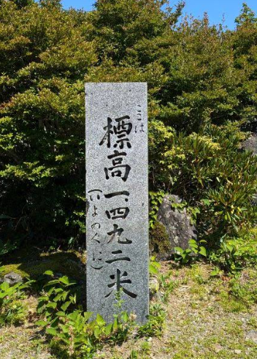
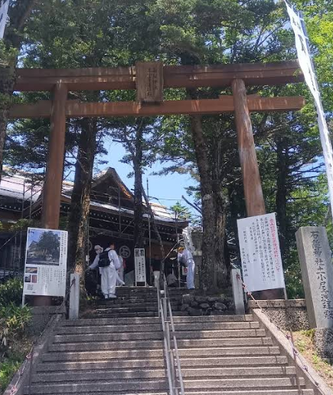
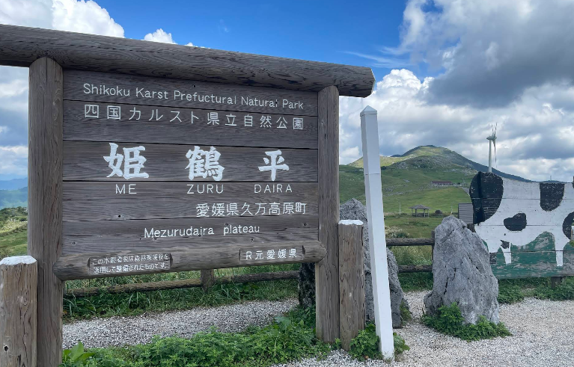

通過チェック２

通過チェック1

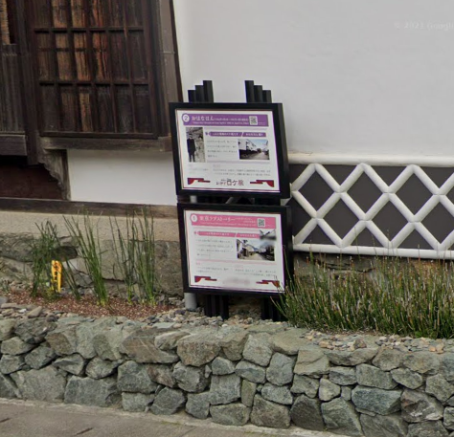
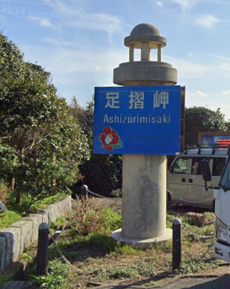
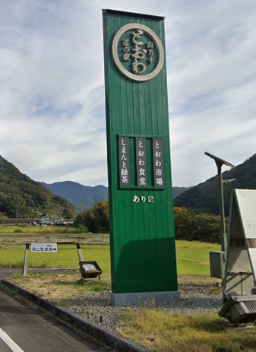
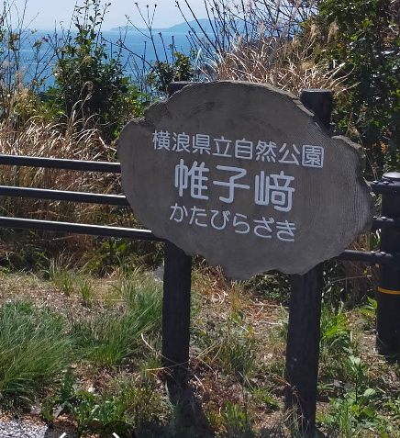

通過チェック３
通過チェック７
通過チェック５
通過チェック６

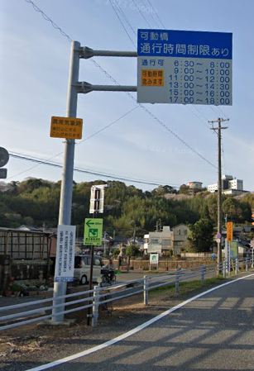

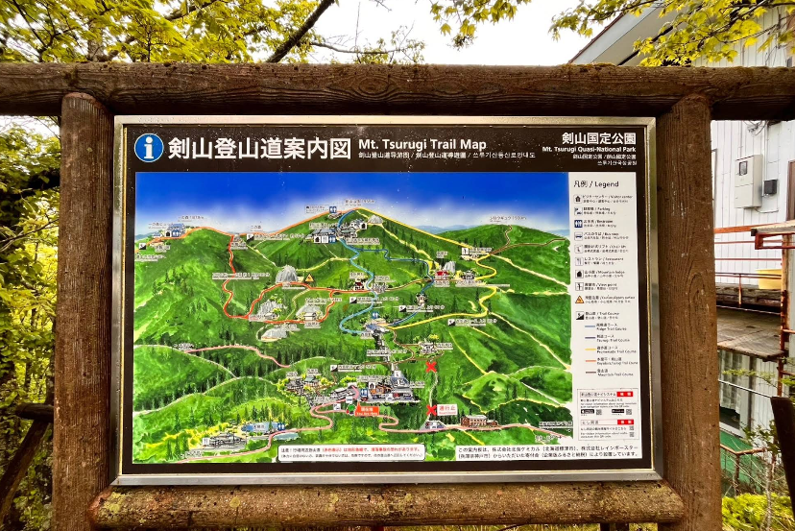

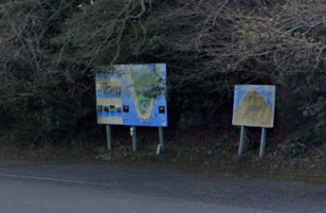

通過チェック９

通過チェック１０
通過チェック８

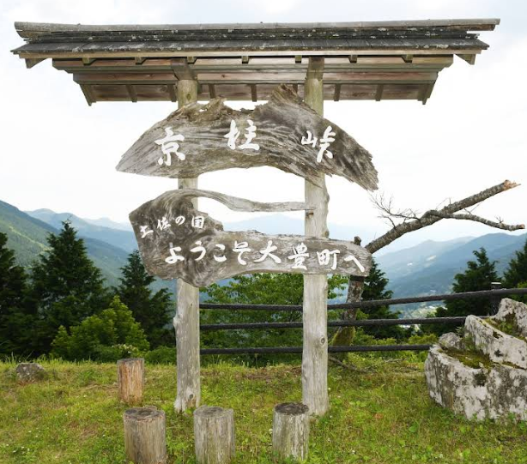
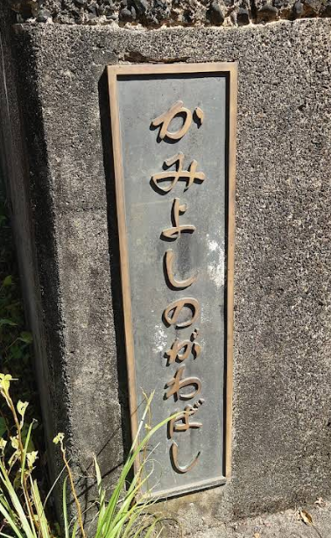
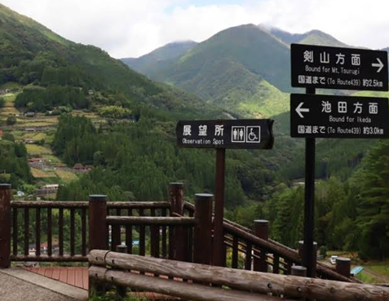

通過チェック１１
通過チェック１２
通過チェック１３

